Capa
Ministério da Agricultura e Pecuária
Secretaria de Política Agrícola - SPA
Departamento de Análise Econômica e Políticas Agropecuárias - DAEP

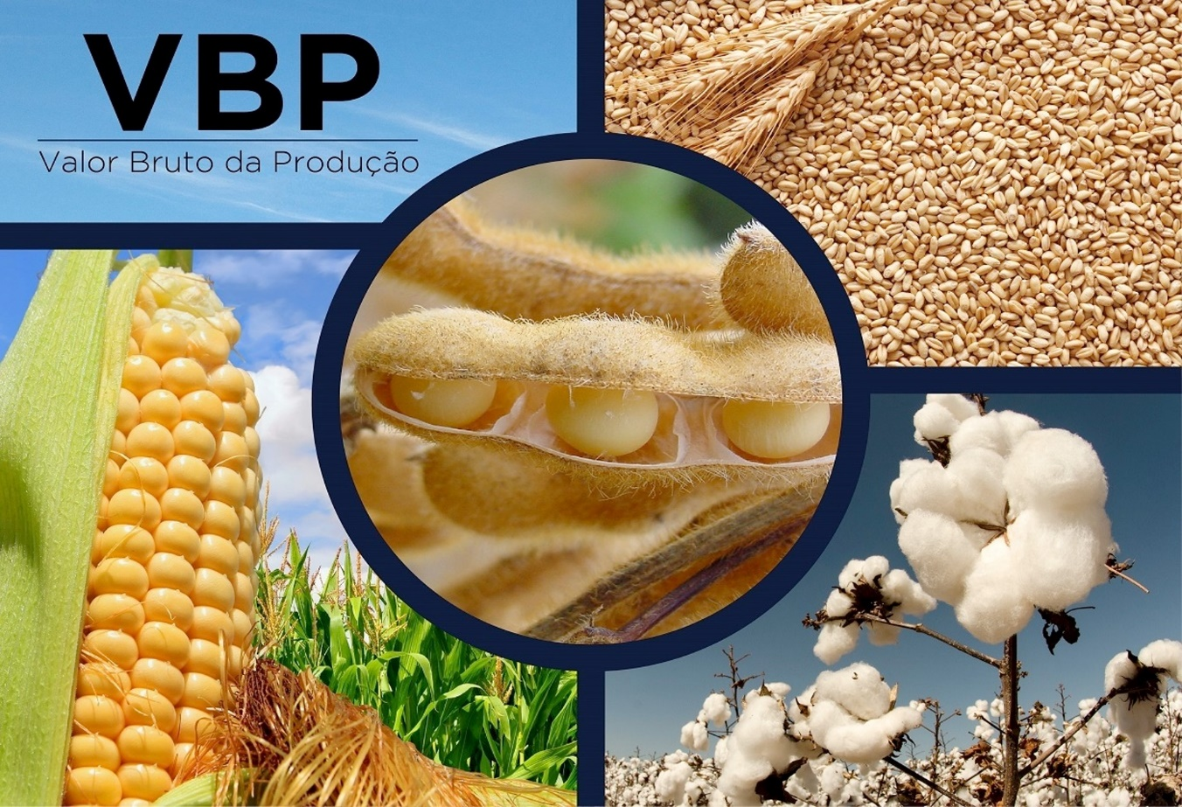
VBP BRASIL - Selecione

mês/2020
Agosto/2026
VBP Brasil
VBP Completo Real

Laspeyres
Variação

VBP Completo Nominal

Ranking

VBP
Ministério da Agricultura e Pecuária
Secretaria de Política Agrícola - SPA
Departamento de Análise Econômica e Políticas Agropecuárias - DAEP

Voltar
VBP AGROPECUÁRIA - BRASIL
 | TOTAL LAVOURAS | TOTAL PECUÁRIA | VBP TOTAL
2000 | 287.73 | 136.75 | 424.48
2001 | 319.61 | 145.72 | 465.33
2002 | 381.79 | 155.11 | 536.90
2003 | 433.33 | 166.14 | 599.47
2004 | 430.16 | 180.35 | 610.51
2005 | 363.68 | 192.04 | 555.72
2006 | 365.90 | 186.42 | 552.32
2007 | 413.22 | 218.45 | 631.67
2008 | 474.47 | 244.51 | 718.98
2009 | 450.69 | 241.26 | 691.95
2010 | 467.41 | 251.32 | 718.73
2011 | 542.84 | 265.98 | 808.82
2012 | 572.36 | 271.28 | 843.65
2013 | 622.73 | 302.63 | 925.37
2014 | 630.75 | 326.20 | 956.95
2015 | 633.03 | 332.47 | 965.50
2016 | 641.04 | 320.80 | 961.84
2017 | 643.70 | 324.90 | 968.60
2018 | 621.78 | 314.53 | 936.30
2019 | 612.84 | 343.89 | 956.72
2020 | 747.06 | 380.24 | 1,127.30
2021 | 846.70 | 393.33 | 1,240.03
2022 | 851.49 | 387.79 | 1,239.28
2023 | 886.11 | 395.90 | 1,282.00
2024 | 859.54 | 436.96 | 1,296.50
2025 | 950.88 | 514.13 | 1,465.02
2026** | 894.14 | 509.11 | 1,403.25
VALOR BRUTO DA PRODUÇÃO - LAVOURAS E PECUÁRIA - BRASIL
Valores em R$*
LAVOURAS | 2022 | 2023 | 2024 | 2025 | 2026** | variação % 2025/2024 | variação % 2026/2025 | Gráficos
Algodão | 36,098,665,229 | 32,787,325,790 | 34,682,870,096 | 36,357,651,872 | 35,141,484,290 | 4.8 | -3.3
Amendoim | 3,707,426,334 | 4,721,278,884 | 4,453,486,765 | 6,338,359,783 | 5,123,814,711 | 42.3 | -19.2
Arroz | 17,674,865,554 | 21,902,330,570 | 25,392,803,114 | 21,224,968,551 | 15,551,363,357 | -16.4 | -26.7
Banana | 16,461,712,337 | 18,915,663,004 | 22,582,575,661 | 21,726,391,894 | 21,559,112,013 | -3.8 | -0.8
Batata - inglesa | 11,752,285,612 | 12,644,648,744 | 19,836,390,408 | 9,190,161,113 | 12,681,462,101 | -53.7 | 38.0
Cacau | 3,429,427,447 | 4,432,968,159 | 11,276,288,877 | 11,807,576,123 | 5,164,871,561 | 4.7 | -56.3
Café | 58,314,723,671 | 53,272,826,459 | 80,356,376,667 | 117,105,432,654 | 102,949,256,441 | 45.7 | -12.1
Cana-de-açúcar | 103,568,648,059 | 122,678,809,659 | 122,625,554,378 | 119,285,404,835 | 106,374,871,513 | -2.7 | -10.8
Feijão | 16,044,090,740 | 16,127,518,155 | 15,091,831,914 | 11,994,995,278 | 14,139,871,851 | -20.5 | 17.9
Laranja | 18,170,615,418 | 22,279,888,549 | 28,843,495,428 | 24,863,399,795 | 14,091,239,454 | -13.8 | -43.3
 |  |  | 125,545,533 | 154,395,792 | 128,711,159 | 23.0 | -16.6
 |  |  | 19,811,056,859 | 20,192,727,584 | 21,224,570,328 | 1.9 | 5.1
VBP Pecuária - por produto
 | Bovinos | Suínos | Frango | Leite | Ovos
2000 | 61.32 | 11.10 | 30.63 | 24.22 | 9.47
2001 | 67.79 | 13.32 | 31.97 | 23.31 | 9.33
2002 | 71.93 | 13.65 | 36.30 | 23.60 | 9.62
2003 | 72.60 | 14.59 | 41.33 | 25.99 | 11.63
2004 | 81.68 | 16.41 | 43.91 | 26.56 | 11.79
2005 | 79.30 | 19.02 | 51.97 | 29.88 | 11.87
2006 | 82.34 | 16.73 | 47.55 | 28.54 | 11.27
2007 | 89.48 | 17.89 | 64.01 | 35.08 | 11.98
2008 | 98.80 | 21.18 | 72.12 | 39.47 | 12.93
2009 | 97.77 | 21.41 | 68.94 | 40.24 | 12.90
2010 | 103.08 | 23.56 | 67.70 | 44.43 | 12.55
2011 | 108.97 | 23.60 | 72.82 | 45.81 | 14.79
2012 | 110.59 | 22.15 | 73.34 | 47.87 | 17.33
2013 | 119.84 | 25.65 | 81.36 | 55.39 | 20.39
2014 | 137.68 | 26.94 | 78.86 | 59.81 | 22.90
2015 | 142.42 | 28.79 | 83.95 | 53.99 | 23.32
2016 | 133.31 | 26.57 | 85.68 | 50.10 | 25.14
2017 | 130.82 | 39.61 | 77.93 | 55.82 | 20.72
2018 | 131.69 | 31.52 | 77.48 | 54.99 | 18.85
2019 | 141.02 | 39.02 | 90.29 | 54.48 | 19.08
2020 | 161.75 | 52.45 | 89.06 | 56.01 | 20.96
2021 | 164.95 | 48.73 | 103.94 | 56.08 | 19.64
2022 | 160.95 | 42.52 | 101.30 | 61.22 | 21.79
2023 | 153.66 | 48.65 | 97.89 | 68.85 | 26.85
2024 | 173.88 | 57.06 | 108.94 | 69.76 | 27.32
2025 | 224.91 | 65.41 | 117.24 | 76.38 | 30.19
2026** | 249.23 | 49.47 | 107.41 | 75.37 | 27.62
 |  |  | 127,694,134,467 | 169,765,440,051 | 158,006,152,330 | 32.9 | -6.9
 |  |  | 303,772,210,178 | 336,295,569,548 | 340,625,663,446 | 10.7 | 1.3
 |  |  | 20,883,681,609 | 20,965,574,387 | 21,133,164,336 | 0.4 | 0.8
 |  |  | 10,713,993,938 | 10,630,550,702 | 8,000,781,975 | -0.8 | -24.7
 |  |  | 11,396,944,181 | 12,984,225,745 | 12,244,363,878 | 13.9 | -5.7
 |  |  | 859,539,240,073 | 950,882,825,708 | 894,140,754,744 | 10.6 | -6.0
 |  |  | 173,878,552,490 | 224,910,398,721 | 249,231,568,248 | 29.3 | 10.8
 |  |  | 57,055,576,457 | 65,406,285,697 | 49,473,278,239 | 14.6 | -24.4
 |  |  | 108,941,572,956 | 117,243,592,195 | 107,411,012,195 | 7.6 | -8.4
 |  |  | 69,763,556,047 | 76,381,041,396 | 75,372,764,884 | 9.5 | -1.3
 |  |  | 27,321,170,207 | 30,191,066,824 | 27,617,158,198 | 10.5 | -8.5
 |  |  | 436,960,428,158 | 514,132,384,833 | 509,105,781,764 | 17.7 | -1.0
 |  |  | 1,296,499,668,230 | 1,465,015,210,541 | 1,403,246,536,508 | 13.0 | -4.2
...

VBP completo
Ministério da Agricultura e Pecuária
Secretaria de Política Agrícola - SPA
Departamento de Análise Econômica e Políticas Agropecuárias - DAEP

Voltar
VALOR BRUTO DA PRODUÇÃO - LAVOURAS E PECUÁRIA - BRASIL
Valores em bilhões R$*
 | 1989 | 1990 | 1991 | 1992 | 1993 | 1994
Algodão | 10.31 | 8.56 | 9.64 | 8.41 | 5.09 | 6.57
Amendoim | 0.79 | 0.63 | 0.71 | 0.57 | 0.70 | 0.66
Arroz | 23.79 | 19.37 | 28.36 | 23.94 | 24.13 | 22.98
Banana | 15.70 | 17.27 | 14.89 | 11.99 | 11.95 | 17.49
Batata - inglesa | 7.81 | 9.75 | 7.17 | 7.65 | 5.81 | 11.42
Cacau | 4.79 | 3.78 | 4.08 | 3.76 | 3.99 | 3.56
Café | - | - | - | - | - | -
Café arábica | - | - | - | - | - | -
Café conilon | - | - | - | - | - | -
Cana-de-açúcar | 35.25 | 37.73 | 37.78 | 40.46 | 34.24 | 40.49
...

Laspeyres
Ministério da Agricultura e Pecuária
Secretaria de Política Agrícola - SPA
Departamento de Análise Econômica e Políticas Agropecuárias - DAEP

Voltar
Evolução do Produto de Lavouras
(Índice de Laspeyres)

Indice do Produto de Lavouras
 | Indice de Prod. base 1990
1990 | 100.00
1991 | 100.28
1992 | 106.20
1993 | 104.57
1994 | 114.16
1995 | 115.02
1996 | 106.55
1997 | 114.04
1998 | 117.32
1999 | 124.73
2000 | 128.29
2001 | 136.97
2002 | 139.51
2003 | 153.87
2004 | 159.64
2005 | 157.14
2006 | 164.86
2007 | 180.78
2008 | 196.91
2009 | 190.31
2010 | 203.58
2011 | 217.04
2012 | 210.93
2013 | 228.01
2014 | 232.56
2015 | 242.32
2016 | 228.24
2017 | 253.83
2018 | 245.13
2019 | 248.62
2020 | 258.85
2021 | 254.99
2022 | 256.90
2023 | 298.27
2024 | 285.80
2025 | 320.79
2026 | 326.54
Ano | Indice de Prod. base 1990 | variação anual
1990 | 100.00 | -
1991 | 100.28 | 0.28
1992 | 106.20 | 5.91
1993 | 104.57 | -1.54
1994 | 114.16 | 9.17
1995 | 115.02 | 0.75
1996 | 106.55 | -7.37
1997 | 114.04 | 7.03
1998 | 117.32 | 2.88
1999 | 124.73 | 6.32
2000 | 128.29 | 2.85
2001 | 136.97 | 6.77
2002 | 139.51 | 1.85
2003 | 153.87 | 10.29
2004 | 159.64 | 3.75
2005 | 157.14 | -1.57
2006 | 164.86 | 4.91
2007 | 180.78 | 9.66
2008 | 196.91 | 8.92
2009 | 190.31 | -3.35
2010 | 203.58 | 6.97
2011 | 217.04 | 6.61
...

Variação
Ministério da Agricultura e Pecuária
Secretaria de Política Agrícola - SPA
Departamento de Análise Econômica e Políticas Agropecuárias - DAEP

Voltar
VALOR BRUTO DA PRODUÇÃO - PRINCIPAIS PRODUTOS AGROPECUÁRIOS - BRASIL
 | Últimos 6 meses - Valores em R$*
LAVOURAS | Mar-26 | Apr-26 | May-26 | Jun-26 | Jul-26 | Aug-26
Algodão Pluma | 30,698,994,220 | 32,036,395,144 | 32,662,920,399 | 33,723,109,727 | 34,274,017,843 | 35,141,484,290
Amendoim | 5,484,997,460 | 5,468,715,921 | 5,399,534,061 | 5,261,722,079 | 5,147,229,384 | 5,123,814,711
Arroz | 14,627,388,020 | 14,730,549,636 | 14,847,158,285 | 14,936,820,588 | 15,197,178,104 | 15,551,363,357
Banana | 22,706,732,998 | 22,539,782,097 | 22,368,081,733 | 22,089,557,863 | 21,834,880,856 | 21,559,112,013
Batata - inglesa | 8,746,038,212 | 9,233,507,273 | 11,241,787,133 | 12,696,366,458 | 13,060,546,603 | 12,681,462,101
Cacau | 5,663,876,676 | 5,335,840,696 | 5,100,348,876 | 4,975,448,640 | 5,077,223,862 | 5,164,871,561
Café | 113,435,044,140 | 110,385,446,151 | 107,870,648,910 | 103,544,213,826 | 103,536,334,666 | 102,949,256,441
Cana-de-açúcar | 110,745,333,215 | 110,056,383,369 | 109,021,993,706 | 107,908,184,183 | 108,814,944,279 | 106,374,871,513
Feijão | 13,693,678,492 | 13,373,961,890 | 13,505,712,051 | 13,891,910,780 | 13,946,516,619 | 14,139,871,851
Laranja | 15,751,372,900 | 15,743,741,354 | 15,420,991,810 | 14,961,806,828 | 14,474,699,588 | 14,091,239,454
...

VBP Completo Nominal
Ministério da Agricultura e Pecuária
Secretaria de Política Agrícola - SPA
Departamento de Análise Econômica e Políticas Agropecuárias - DAEP

Voltar
 |  | VALOR BRUTO NOMINAL DA PRODUÇÃO - LAVOURAS E PECUÁRIA - BRASIL
 |  | Valores em R$*
LAVOURAS | 1989 | 1990 | 1991 | 1992 | 1993 | 1994
Algodão | 688 | 16,232 | 94,045 | 895,547 | 11,953,714 | 386,418,765
Amendoim | 53 | 1,202 | 6,920 | 61,095 | 1,652,978 | 38,726,766
Arroz | 1,588 | 36,716 | 276,690 | 2,549,355 | 56,622,376 | 1,351,753,976
Banana | 1,048 | 32,747 | 145,284 | 1,277,029 | 28,051,839 | 1,028,973,417
Batata - inglesa | 521 | 18,491 | 69,955 | 814,730 | 13,637,711 | 671,767,588
Cacau | 320 | 7,174 | 39,778 | 400,192 | 9,360,554 | 209,695,162
Café | - | - | - | - | - | -
Cana-de-açúcar | 2,353 | 71,525 | 368,679 | 4,309,202 | 80,333,732 | 2,381,905,467
Cebola | 217 | 10,589 | 26,424 | 508,537 | 5,791,032 | 206,384,300
...

Ranking 2026
Ministério da Agricultura e Pecuária
Secretaria de Política Agrícola - SPA
Departamento de Análise Econômica e Políticas Agropecuárias - DAEP

Voltar
Posição do Produto no Valor Bruto da Produção
 | Valores em R$*
POSIÇÃO | LAVOURAS | 2026 | % | POSIÇÃO | LAVOURAS | 2026
1º | Soja | 340,625,663,446 | 24.3% | 1º | Soja | 340,625,663,446
2º | Milho | 158,006,152,330 | 11.3% | 2º | Milho | 158,006,152,330
3º | Cana-de-açúcar | 106,374,871,513 | 7.6% | 3º | Cana-de-açúcar | 106,374,871,513
4º | Café | 102,949,256,441 | 7.3% | 4º | Café | 102,949,256,441
5º | Algodão | 35,141,484,290 | 2.5% | 5º | Algodão | 35,141,484,290
6º | Banana | 21,559,112,013 | 1.5% | POSIÇÃO | PECUÁRIA | 2026
7º | Mandioca | 21,224,570,328 | 1.5% | 1º | Bovinos | 249,231,568,248
8º | Tomate | 21,133,164,336 | 1.5% | 2º | Frango | 107,411,012,195
9º | Arroz | 15,551,363,357 | 1.1% | 3º | Leite | 75,372,764,884
10º | Feijão | 14,139,871,851 | 1.0% | 4º | Suínos | 49,473,278,239
11º | Laranja | 14,091,239,454 | 1.0% | 5º | Ovos | 27,617,158,198
VBP AGROPECUÁRIA - BRASIL
 | 2025 | 2026** | % 2026/2025
TOTAL LAVOURAS | 950.88 | 894.14 | -6.0%
TOTAL PECUÁRIA | 514.13 | 509.11 | -1.0%
VBP TOTAL | 1,465.02 | 1,403.25 | -4.2%
12º | Batata - inglesa | 12,681,462,101 | 0.9%
13º | Uva | 12,244,363,878 | 0.9%
14º | Trigo | 8,000,781,975 | 0.6%
15º | Cacau | 5,164,871,561 | 0.4%
16º | Amendoim | 5,123,814,711 | 0.4%
17º | Mamona | 128,711,159 | 0.0%
 | LAVOURAS | 894,140,754,744 | 63.7%
1º | Bovinos | 249,231,568,248 | 17.8%
2º | Frango | 107,411,012,195 | 7.7%
3º | Leite | 75,372,764,884 | 5.4%
4º | Suínos | 49,473,278,239 | 3.5%
5º | Ovos | 27,617,158,198 | 2.0%
 | PECUÁRIA | 509,105,781,764 | 36.3%
 | VBP TOTAL | 1,403,246,536,508 | 100.0%
Elaboração: DAEP/SPA/MAPA.
** Valor Preliminar com base em janeiro a agosto/2026

